Datos del centro
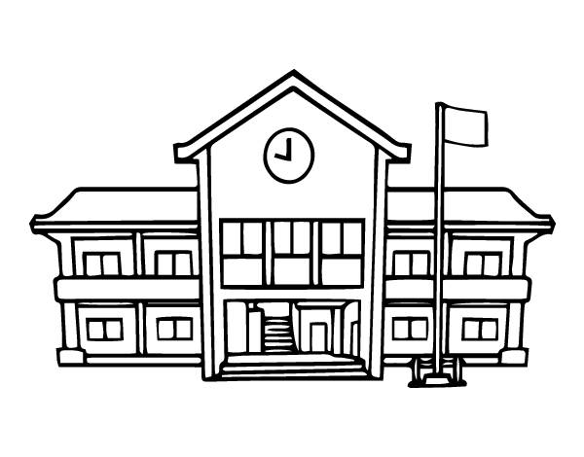
DATOS DE CONTACTO DEL PERSONAL DEL CENTRO Y DE SERVIC. EXTERNOS
Nombre | Cargo/Servicio | Correo electrónico | Teléfono
Equipo directivo
 | Director/a
 | Jefe/a de Estud.
 | Jefe/a de Estud. Adjunto
 | Secretario/ária
Tutores/as

Especialistas

Servicios externos / otros contactos

